元宇宙
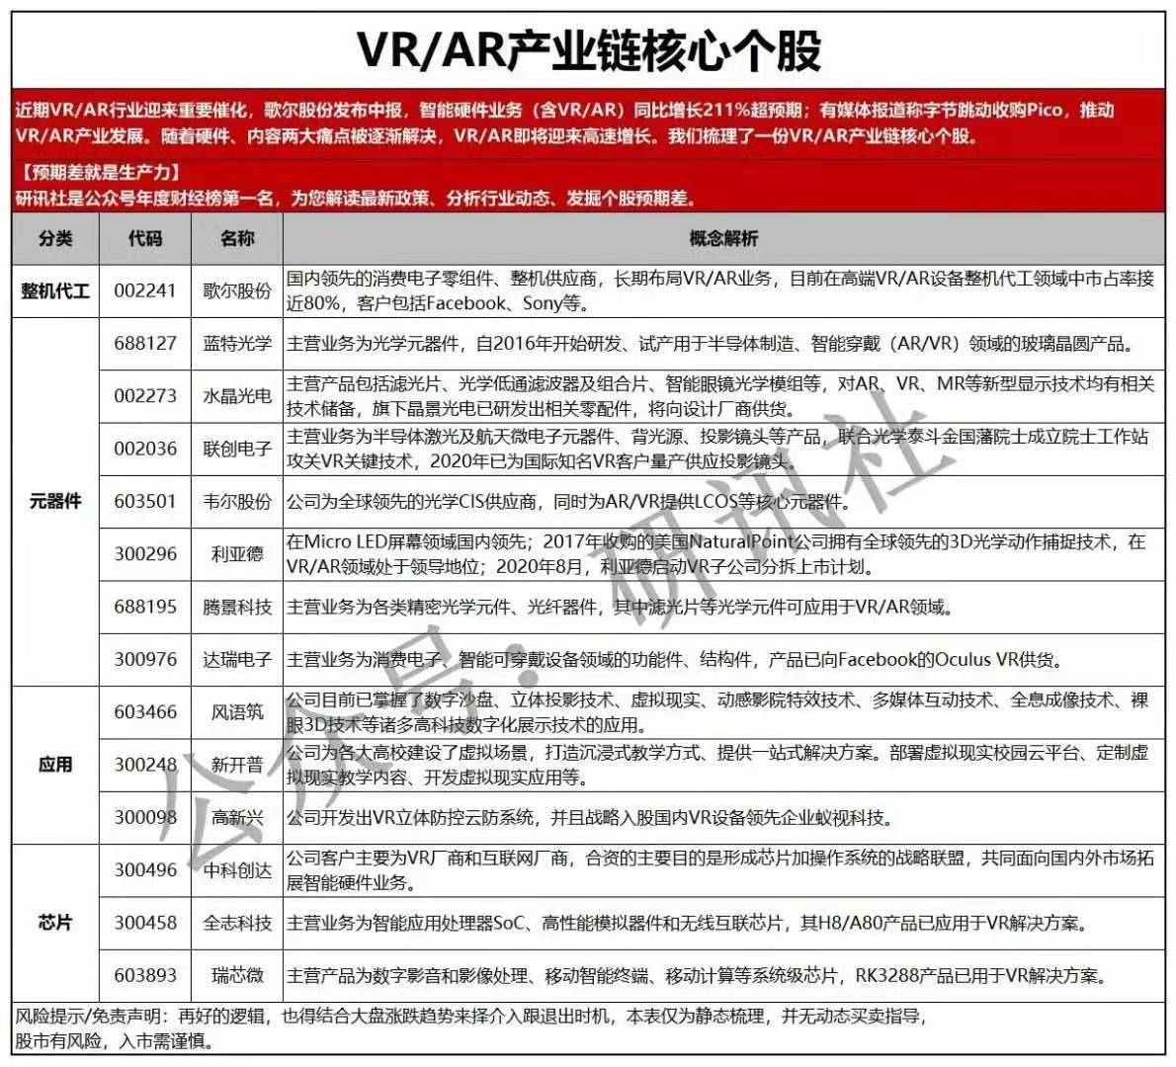
整机代工 |  |  |  |  | 市值 | 资产 | 市盈率
 | 002241 | 歌尔股份 | ar、vr龙头，占据国内8成市场 | 目前在高点 |  | 501

元器件
 | 688127 | 蓝特光学 | 光学元件，玻璃晶圆产品 | 目前中位 |  | 15
 | 002273 | 水晶光学 | 滤光片、光学低通滤波器、智能眼镜光学模组 | 目前中位 |  | 70
 | 002036 | 联创电子 | 投影镜头、半导体激光、航天微电子元件， | 目前在高点 |  | 120
 | 603501 | 韦尔股份 | cis供应商，lcos | 目前低位 |  | 278
 | 688195 | 腾景科技 | 光学元件、光纤器件，滤光片 | 目前低位 |  | 10
 | 300296
 | 300976
 | 000050 | 深天马 | 液晶显示器，vr眼睛，miniLED虚拟实现 | 目前低位 |  | 782 | 18
应用
 | 603466 | 风雨筑 | 公司目前已掌握了数字沙盘、立体投影技术、虚拟现实、动感影院特效技术、多媒体互动技术、全息成像技术、裸眼3D技术等诸多高科技数字化展示技术的应用。 | 目前低位 |  | 44
 | 300248
 | 300098

芯片
 | 603893 | 瑞芯微 | 瑞芯微主营产品为数字影音和影像处理、 移动智能终端、移动计算等系统级芯片, RK3288产品已用于VR解决方案。 | 目前低位 |  | 28 | 117 | 暴涨过

游戏
 | 000676 | 智度股份 | 头条、网络游戏、王者荣耀、文化传媒、广告营销 |  |  | 52 | 亏损
 | 300496 | 中科创达 | 海思、智能穿戴、智能电视、5G、虚拟实现、车联网 |  |  | 52 | 109

虚拟实现
 | 002878 | 元隆雅图 | 元宇宙、虚拟数字人、华为概念、无线耳机、冬奥会 | 低点 |  | 14 | 35

传媒
 | 600229 | 城市传媒 | 文化传媒、网络直播、在线教育、虚拟实现、国企 |  | 52 | 41 | 23 | 1

